Força de atuador
Força e consumo de ar de cilindro

Modo de uso:
1. Selecionar diâmetro
2. Especificar pressão de linha
3. Especificar curso
 | Força do Cilindro |  |  | Consumo de ar

 | Diametro do cilindro | 80 | milimetros | Consumo de ar no avanço | 0.292 | L/cm
 | Pressão da Linha | 5 | Bar |  | 102.2 | L
 | Curso do cilindro | 350 | milimetros
 |  |  |  | Consumo de ar no retorno | 0.267 | L/cm
 | Força de Avanço teórica (N) | 2513.3 | N |  | 93.4 | L
 |  | 251.3 | Kgf

 | Força de Retorno teórica(N) | 2267.8 | N
 |  | 226.8 | Kgf

 | Para projetos considerar perda de 30% por atrito:

 | Força de Avanço para projeto (N) | 1759.3 | N
 |  | 175.9 | Kgf

 | Força de Retorno para projeto (N) | 1587.5 | N
 |  | 158.7 | Kgf

 | JHP Automação LTDA
 | Tel: +55 11 4066 5282
 | vendas@jhpautomacao.com.br

Auxiliar
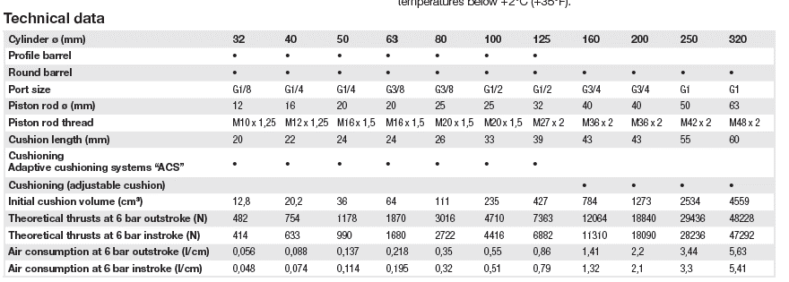
mm | mm | L/cm | L/cm
Diametro Cilindro | Diâmetro da Haste | Consumo de ar no avanço | Consumo de ar no retorno | Valor fixo
32 | 12 | 0.056 | 0.048 | 0.0128
40 | 16 | 0.088 | 0.074 | 0.0202
50 | 20 | 0.137 | 0.114 | 0.036
63 | 20 | 0.218 | 0.195 | 0.064
80 | 25 | 0.35 | 0.32 | 0.111
100 | 25 | 0.55 | 0.51 | 0.235
125 | 32 | 0.86 | 0.79 | 0.427
160 | 40 | 1.41 | 1.32 | 0.784
200 | 40 | 2.2 | 2.1 | 1.273
250 | 50 | 3.44 | 3.3 | 0.2534
320 | 60 | 5.63 | 5.41 | 0.4559

